상품제안서
송월 라이트미용32 (다용도 수건) | 상품코드: F10746

 |  |  |  |  |  |  | 02-412-0044 | www.easy1.co.kr
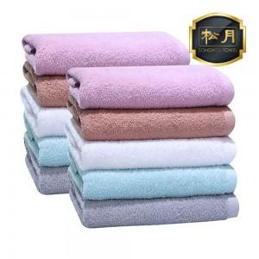

【상세/제작정보】 | ★자수인쇄는 인쇄 난이도, 크기 등에 따라 추가비용이 발생 할 수 있으므로 발주전 문의 필수입니다!

【인쇄/포장옵션】 | 실크, 자수 / 포장지포장

【공급단가】 | 수량 | 100~ | 200~ | 1,000~ | 2,000~ | 4,000~
*VAT별도 | 단가 | 2,400원 | 2,320원 | 2,230원 | 2,150원 | 2,060원

【상품 URL】 | http://www.easy1.co.kr/src/goods_detail.php?gdno=10746

